EVALUACION2
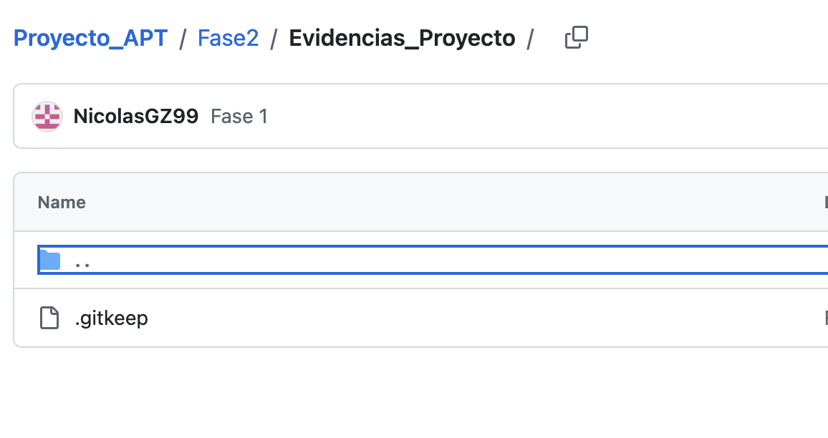
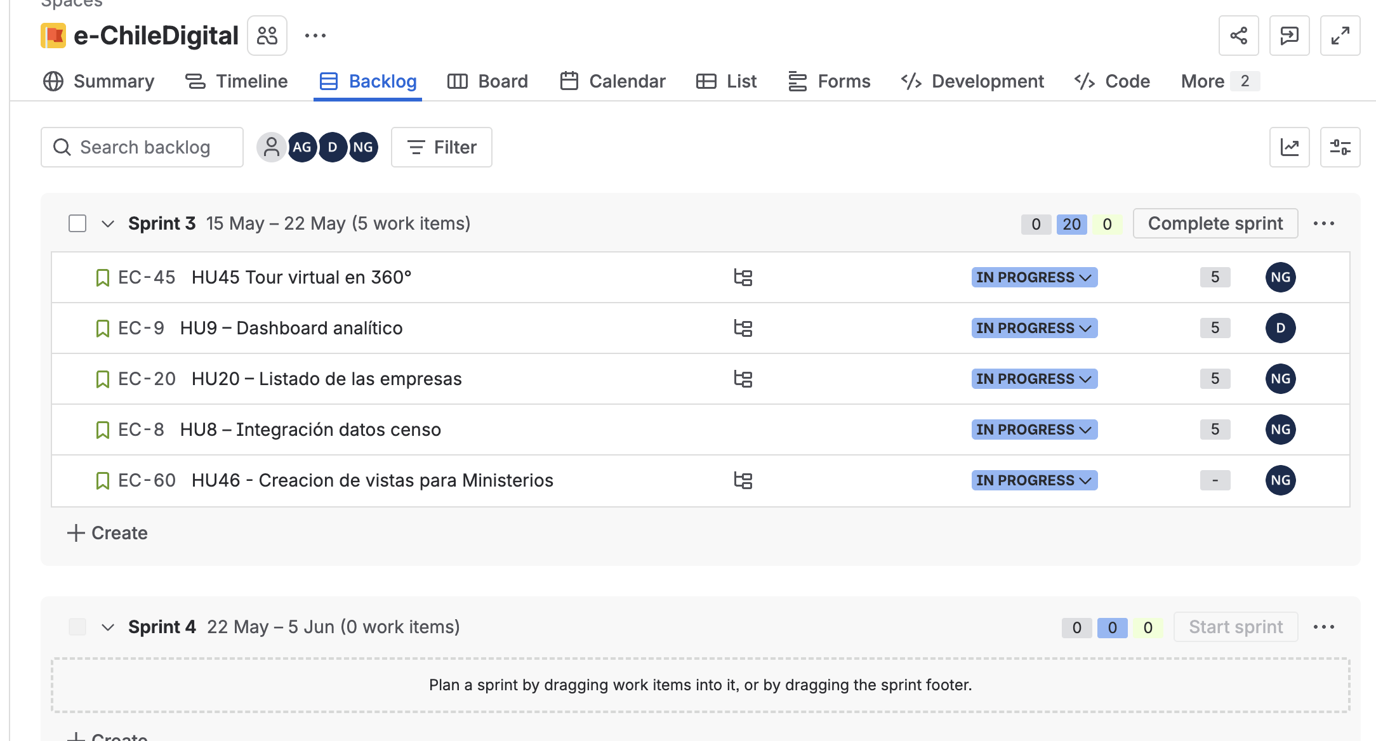
 |  | 100%
 | INTEGRANTES | GRUPAL
1 | Nicolas Garces | 5.5
2 | Dayson Retamales | 5.5
3 |  | 5.5

GRUPAL |  | Nivel de Logro | NIVELES DE LOGRO Y PUNTAJES
 | Aspectos a Evaluar |  | Completamente logrado |  | Logrado |  | Logro Incipiente |  | No logrado
 | 1. Propone ajustes al Proyecto APT considerando dificultades, facilitadores y retroalimentación. | Completamente logrado | X | 10
 | 2. Aplica una metodología que permite el logro de los objetivos propuestos, de acuerdo a los estándares de la disciplina. | Logrado |  |  | X | 6
 | 3. Genera evidencias que dan cuenta del avance del Proyecto APT en relación a documentación, programación y almacenamiento de datos , de acuerdo a lo planificado por el equipo y que cumpla con estándares de desarrollo de la industria | Logrado |  |  | X | 15
 | 4. Utiliza de manera precisa el lenguaje técnico en los entregables de acuerdo con lo requerido por la disciplina. | Completamente logrado | X | 5
 | 5. Utiliza reglas de redacción, ortografía (literal, puntual, acentual) y las normas para citas y referencias. | Completamente logrado | X | 5
 | 6. Entrega la documentación y evidencias requerida por la asignatura de acuerdo a la estrucutra y nombres solicitados, guardando todas las evidencias de avances en Git | Completamente logrado | X | 20
 | 7.- Generan evidencias claras dentro del repositorio del aporte de cada uno de los integrantes del equipo que permitan identificar la equidad en el trabajo y la participación de cada estudiante. | Logrado |  |  | X | 9
 | 8. Demuestra un trabajo en equipo en donde todos los miembros del equipo expresan con fluidez el conocimiento del tema expuesto y participan de las actividades planificadas en el proyecto | Completamente logrado | X | 10
 | Puntaje | 80 |  | 50 |  | 30 |  | 0 |  | 0
 | Nota | 5.5
 |  |  | X

 | Feedback PPT (No Evaluable)
 | Revisar Roles de acuerdo a Scrum
 | Revisar los ob. Especificos
 | Revisar el alcance y limitaciones
 | Leer desde el celular…
 | Mejorar cronograma…
 | Arq. Y Flujo….
 | Slide que no se vem
 | Modelo?
 | Tecnologías

 | Avance del sistema
 | La demo deben mostrar más le que hace
 | No graba la BD ya no esta funcional

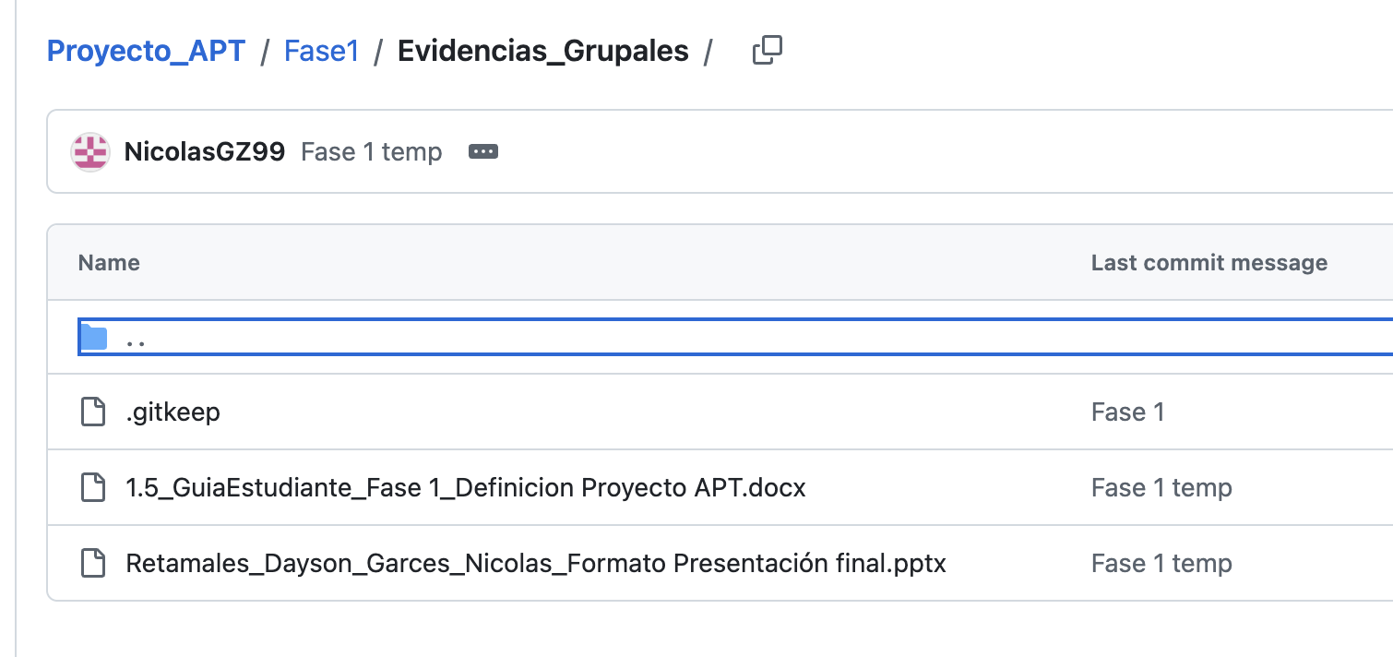
 | Evidencias
 | Falta que suban la planilla de evaluación Fase 1
 | Falta que suban el código y BD de las fase 2
 | Es raro que no queden tareas en el backlog del Jira
 | Bien por el uso de la IA

 | No subieron la PPT

